シーン遷移
タイトル画面
選択画面
ゲーム画面

クリア画面
ゲームオーバー画面

ランキング画面
オプション画面
ポーズ画面

タイトル画面
・PRESS ANY BUTTONの文字を点滅させる
・背景に黒塗りの人物とかのせる
タイトル

PRESS ANY BUTTON

ステージ選択画面
①
②
ステージを選ぶ
テキスト
①選択ボタン
②カーソルを合わせているUIについての説明を表示する

ランキング

オプション

ゲームを終わる

A 決定
B もどる

ゲーム画面
ゲーム中
③
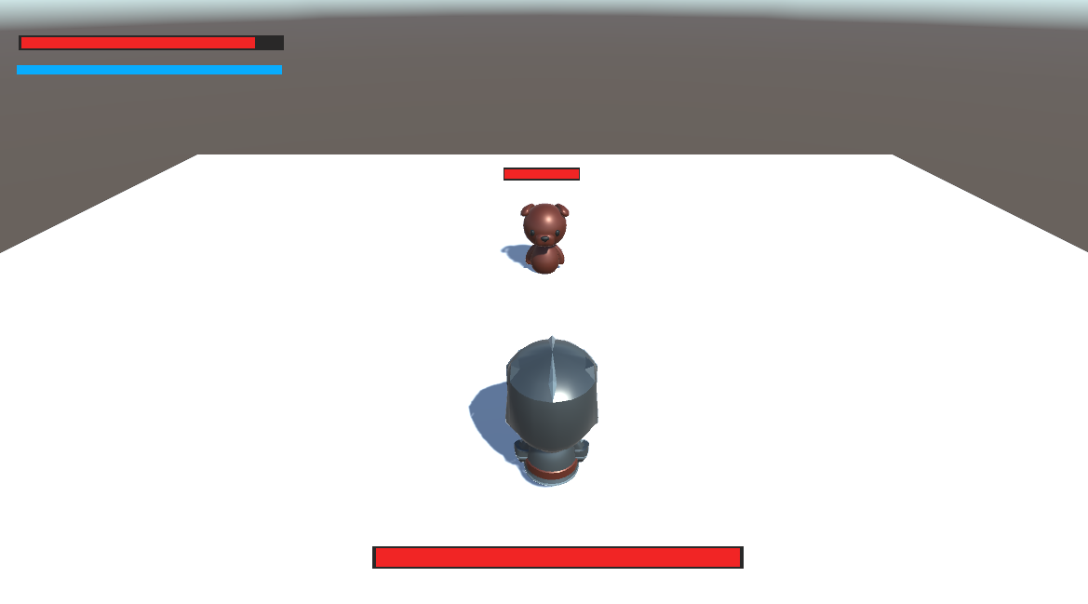
④
⑤
 |  | ①プレイヤー
 |  | ②敵
 | ⑤敵のHP | ③プレイヤーのHP
 |  | ④プレイヤーのヒートゲージ
②
 |  | ⑤敵のHP

①

⑤

ポーズ画面
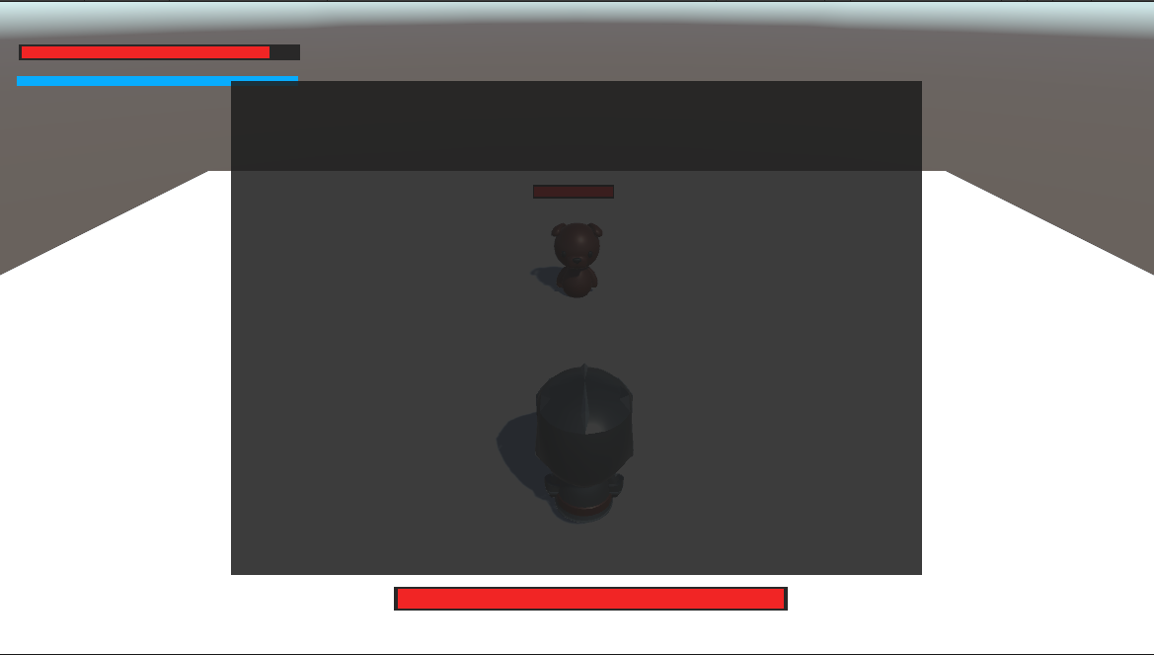

ゲームにもどる

オプション

ステージ選択にもどる

ゲームオーバー画面
GAMEOVER

もういちど

ステージ選択

タイトルにもどる

